TDSheet
Наименование | Артикул | Торговая марка | Страна | Характеристика | Состав | Фото | Ссылка на сайте | Цена за шт, руб. | Кол-во | заказ | Сумма, руб. | НДС
Кальсоны для мальчиков (2 шт.) | 1V2714 | 5.10.15 (Польша) | Польша | 1V2714-104/ 110-Меланж/Черный, 104/ 110, Меланж/Черный | 80% Хлопок, 12% Полиамид, 2% Эластан | 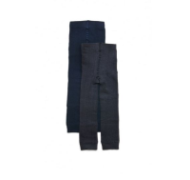 | http://housestyle.ru/upload/images/1V2714$0670_1.jpg | 248.00 | 3 |  | 0.00
 | 1V2714 |  |  | 1V2714-92/ 98-Меланж/Черный, 92/ 98, Меланж/Черный | 80% Хлопок, 12% Полиамид, 2% Эластан |  |  | 248.00 | 3 |  | 0.00
Кальсоны для мальчиков (2 шт.) | 1V2715 | 5.10.15 (Польша) | Польша | 1V2715-92/ 98-Темно-синий/Темно-серый, 92/ 98, Темно-синий/Темно-серый | 80% Хлопок, 12% Полиамид, 2% Эластан | 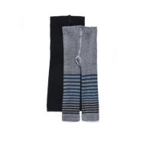 | http://housestyle.ru/upload/images/1V2715$1000_1.jpg | 248.00 | 2 |  | 0.00
Шапка для мальчиков | 1X2711 | 5.10.15 (Польша) | Китай | 1X2711-50-Зеленый, 50, Зеленый | 100% Акрил | 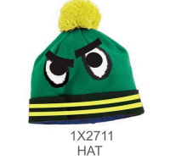 | http://housestyle.ru/upload/images/1X2711$3500_1.jpg | 260.00 | 1 |  | 0.00
 | 1X2711 |  |  | 1X2711-52-Зеленый, 52, Зеленый | 100% Акрил |  |  | 260.00 | 1 |  | 0.00
Носки подростковые | 2150515 | Узбекистан |  | 2150515-OZ, NO SIZE |  |  | http://housestyle.ru/upload/images/2150515$_1.jpg | 12.00 | 8 |  | 0.00
Носки для мальчиков (2 пары) | 2V2602 | 5.10.15 (Польша) | Польша | 2V2602-30/32-Серый/Синий, 3481, 30/32, Серый/Синий | 80% Хлопок, 18% Полиамид, 2% Эластан | 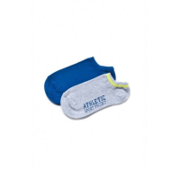 | http://housestyle.ru/upload/images/2V2602$3481_1.jpg | 183.00 | 1 |  | 0.00
 | 2V2602 |  |  | 2V2602-33/35-Серый/Синий, 3481, 33/35, Серый/Синий | 80% Хлопок, 18% Полиамид, 2% Эластан |  |  | 183.00 | 2 |  | 0.00
Носки для мальчиков (2 пары) | 2V2604 | 5.10.15 (Польша) | Польша | 2V2604-30/32-Серый/Зеленый, 3481, 30/32, Серый/Зеленый | 80% Хлопок, 18% Полиамид, 2% Эластан | 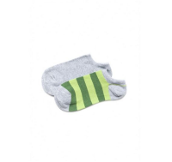 | http://housestyle.ru/upload/images/2V2604$3481_1.jpg | 183.00 | 2 |  | 0.00
 | 2V2604 |  |  | 2V2604-33/35-Серый/Зеленый, 3481, 33/35, Серый/Зеленый | 80% Хлопок, 18% Полиамид, 2% Эластан |  |  | 183.00 | 3 |  | 0.00
 | 2V2604 |  |  | 2V2604-36/38-Серый/Зеленый, 3481, 36/38, Серый/Зеленый | 80% Хлопок, 18% Полиамид, 2% Эластан |  |  | 183.00 | 4 |  | 0.00
Носки | 3-PAK-A | NEXX | Польша | 3-PAK-A-L-микс дев., L, микс дев. | 80% хлопок, 16% полиамид, 4% эластан | 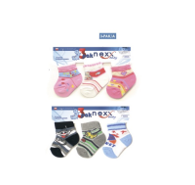 | http://housestyle.ru/upload/images/3-PAK-A$0500_1.jpg | 71.00 | 7 |  | 0.00 | с НДС
 | 3-PAK-A |  |  | 3-PAK-A-M-микс дев., M, микс дев. | 80% хлопок, 16% полиамид, 4% эластан |  |  | 71.00 | 6 |  | 0.00 | с НДС
 | 3-PAK-A |  |  | 3-PAK-A-S-микс дев., S, микс дев. | 80% хлопок, 16% полиамид, 4% эластан |  |  | 71.00 | 7 |  | 0.00 | с НДС
 | 3-PAK-A |  |  | 3-PAK-A-L-микс мал., L, микс мал. | 80% хлопок, 16% полиамид, 4% эластан |  |  | 71.00 | 6 |  | 0.00 | с НДС
 | 3-PAK-A |  |  | 3-PAK-A-M-микс мал., M, микс мал. | 80% хлопок, 16% полиамид, 4% эластан |  |  | 71.00 | 1 |  | 0.00 | с НДС
 | 3-PAK-A |  |  | 3-PAK-A-S-микс мал., S, микс мал. | 80% хлопок, 16% полиамид, 4% эластан |  |  | 71.00 | 1 |  | 0.00 | с НДС
Носки для девочек (2 пары) | 4V2603 | 5.10.15 (Польша) | Польша | 4V2603-30/32-Черный / Белый, 30/32, Черный / Белый | 80% Хлопок, 18% Полиамид, 2% Эластан | 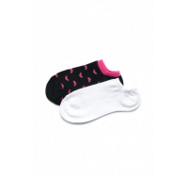 | http://housestyle.ru/upload/images/4V2603$3509_1.jpg | 183.00 | 2 |  | 0.00
 | 4V2603 |  |  | 4V2603-33/35-Черный / Белый, 33/35, Черный / Белый | 80% Хлопок, 18% Полиамид, 2% Эластан |  |  | 183.00 | 2 |  | 0.00
 | 4V2603 |  |  | 4V2603-36/38-Черный / Белый, 36/38, Черный / Белый | 80% Хлопок, 18% Полиамид, 2% Эластан |  |  | 183.00 | 2 |  | 0.00
Шарф для девочек | 4X2704 | 5.10.15 (Польша) | Китай | 4X2704-one-Меланж, ONE, Меланж | 98% Акрил, 2% Металлическая пряжа | 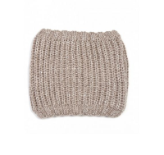 | http://housestyle.ru/upload/images/4X2704$3500_1.jpg | 260.00 | 1 |  | 0.00
Перчатки для девочек | 4X2707 | 5.10.15 (Польша) | Китай | 4X2707-one-Черный, ONE, Черный | 100% Акрил | 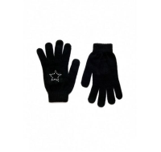 | http://housestyle.ru/upload/images/4X2707$0510_1.jpg | 104.00 | 1 |  | 0.00
Куртка | 5A2504 | 5.10.15 (Польша) | Китай | 5A2504-62-Оранжевый, 62, ОРАНЖЕВЫЙ | 100% Нейлон | 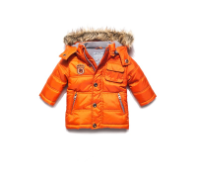 | http://housestyle.ru/upload/images/5A2504$3415_1.jpg | 387.00 | 1 |  | 0.00
Куртка для мальчиков | 5A2701 | 5.10.15 (Польша) | Китай | 5A2701-62-Синий, 62, Синий | 100% Полиэстер | 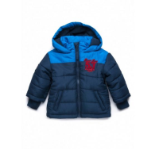 | http://housestyle.ru/upload/images/5A2701$3533_1.jpg | 518.00 | 3 |  | 0.00
 | 5A2701 |  |  | 5A2701-68-Синий, 68, Синий | 100% Полиэстер |  |  | 518.00 | 3 |  | 0.00
Куртка для мальчиков | 5A2703 | 5.10.15 (Польша) | Китай | 5A2703-62-Голубой, 62, Голубой | 100% Полиэстер | 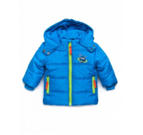 | http://housestyle.ru/upload/images/5A2703$110_1.jpg | 420.00 | 2 |  | 0.00
 | 5A2703 |  |  | 5A2703-68-Голубой, 68, Голубой | 100% Полиэстер |  |  | 420.00 | 3 |  | 0.00
Куртка | 5A2705 | 5.10.15 (Польша) | Китай | 5A2705-74-Розовый, 74, Розовый | 100% Полиэстер | 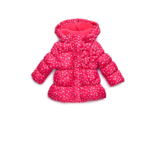 | http://housestyle.ru/upload/images/5A2705$110_1.jpg | 411.00 | 1 |  | 0.00
Куртка для девочек | 5A2706 | 5.10.15 (Польша) | Китай | 5A2706-74-Красный, 74, Красный | 100% Полиэстер | 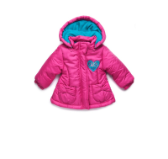 | http://housestyle.ru/upload/images/5A2706$80_1.jpg | 402.00 | 3 |  | 0.00
 | 5A2706 |  |  | 5A2706-80-Красный, 80, Красный | 100% Полиэстер |  |  | 402.00 | 1 |  | 0.00
Комбинезон | 5A2714 | 5.10.15 (Польша) | Китай | 5A2714-62-Красный, 62, Красный | 100% Полиэстер | 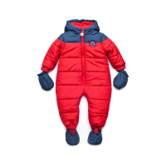 | http://housestyle.ru/upload/images/5A2714$80_1.jpg | 503.00 | 2 |  | 0.00
Ветровка для мальчиков (двухсторонняя) | 5A2804 | 5.10.15 (Польша) | Китай | 5A2804-62-Оранжевый, белый, голубой, 62, Оранжевый, белый, голубой | 100% Полиэстер 100% Полиэстер | 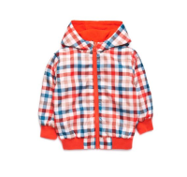 | http://housestyle.ru/upload/images/5A2804$1320_1.jpg | 479.00 | 1 |  | 0.00
 | 5A2804 |  |  | 5A2804-68-Оранжевый, белый, голубой, 68, Оранжевый, белый, голубой | 100% Полиэстер 100% Полиэстер |  |  | 479.00 | 1 |  | 0.00
Ветровка для мальчиков (двухсторонняя) | 5A2805 | 5.10.15 (Польша) | Китай | 5A2805-62-Голубой, зеленый, белый, 62, Голубой, зеленый, белый | 100% Полиэстер 100% Полиэстер | 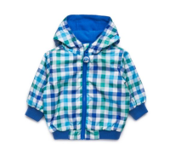 | http://housestyle.ru/upload/images/5A2805$0860_1.jpg | 479.00 | 1 |  | 0.00
Шапка для девочек | 5X2605 | 5.10.15 (Польша) | Индия | 5X2605-42-Белый, 42, Белый | 100% Хлопок | 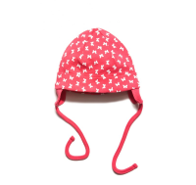 | http://housestyle.ru/upload/images/5X2605$3482_1.jpg | 60.00 | 1 |  | 0.00
 | 5X2605 |  |  | 5X2605-44-Белый, 44, Белый | 100% Хлопок |  |  | 60.00 | 1 |  | 0.00
Комплект футболка+шорты 1-4 | 6150515 | Узбекистан |  | 6150515-1-4-OZ, NO SIZE |  |  | http://housestyle.ru/upload/images/6150515$_1.jpg | 147.00 | 10 |  | 0.00
Платье | 6157 | Узбекистан |  | 6157-OZ, NO SIZE |  |  | http://housestyle.ru/upload/images/6157$_1.jpg | 870.00 | 1 |  | 0.00
Платье | 6501 | Узбекистан |  | 6501-OZ, NO SIZE |  |  | http://housestyle.ru/upload/images/6501$_1.jpg | 1,110.00 | 2 |  | 0.00
Комплект футболка+шорты 4-8 | 7150515 | Узбекистан |  | 7150515-4-8-OZ, NO SIZE |  |  | http://housestyle.ru/upload/images/7150515$_1.jpg | 147.00 | 5 |  | 0.00
Шапка | AKBW11-252 | FOX (Израиль) | Китай | 944159-2300-1-2, 1-2, Хаки | хлопок 100% | 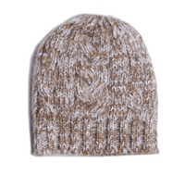 | http://housestyle.ru/upload/images/AKBW11-252$2300_1.jpg | 41.00 | 2 |  | 0.00
Носки для девочек | BAS13-09802 | FOX (Израиль) | Китай | 915459-100-0-6, 0-6, Белый | хлопок75%,полиамид20%,спандекс5% | 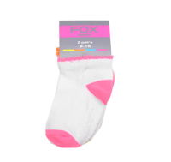 | http://housestyle.ru/upload/images/BAS13-09802$0100_1.jpg | 63.00 | 1 |  | 0.00
Варежки для девочек | BAW14-09203A | FOX (Израиль) | Китай | 942181-7598-1, 1, светло-бирюзовый | 100% Хлопок | 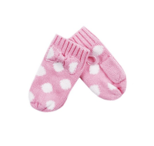 | http://housestyle.ru/upload/images/BAW14-09203A$7598_1.jpg | 75.00 | 1 |  | 0.00
Варежки для девочек | BAW14-09204A | FOX (Израиль) | Китай | 942182-100-1, 1, Белый | 100% Хлопок | 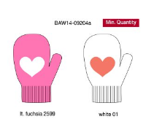 | http://housestyle.ru/upload/images/BAW14-09204A$0100_1.jpg | 54.00 | 3 |  | 0.00
 | BAW14-09204A |  |  | 942182-100-2, 2, Белый | 100% Хлопок |  |  | 54.00 | 1 |  | 0.00
 | BAW14-09204A |  |  | 942182-2599-1, 1, Светлая фуксия | 100% Хлопок |  |  | 54.00 | 3 |  | 0.00
Шапка | BAW14-09251A | FOX (Израиль) | Китай | 949232-4300-3, 3, Лиловый | 100% Акрил | 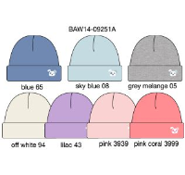 | http://housestyle.ru/upload/images/BAW14-09251A$4300_1.jpg | 45.00 | 1 |  | 0.00
Варежки для мальчиков | BAW14-09256A | FOX (Израиль) | Китай | 942183-1100-1, 1, сине-фиолетовый | 100% Хлопок | 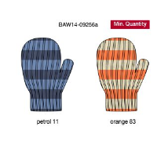 | http://housestyle.ru/upload/images/BAW14-09256A$1100_1.jpg | 75.00 | 1 |  | 0.00
 | BAW14-09256A |  |  | 942183-8300-1, 1, ОРАНЖЕВЫЙ | 100% Хлопок |  |  | 75.00 | 1 |  | 0.00
Варежки для мальчиков | BAW14-09257B | FOX (Израиль) | Китай | 942185-3301-1, 1, Темный коралловый | 100% Хлопок | 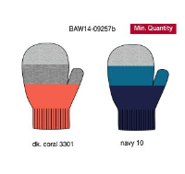 | http://housestyle.ru/upload/images/BAW14-09257B$3301_1.jpg | 75.00 | 4 |  | 0.00
 | BAW14-09257B |  |  | 942185-3301-2, 2, Темный коралловый | 100% Хлопок |  |  | 75.00 | 1 |  | 0.00
Шапка | BAW14-09258 | FOX (Израиль) | Китай | 949230-800-2, 2, Небесно-голубой | 100% Полиэстер | 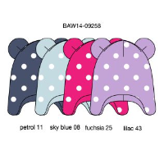 | http://housestyle.ru/upload/images/BAW14-09258$0800_1.jpg | 63.00 | 1 |  | 0.00
 | BAW14-09258 |  |  | 949230-1100-3, 3, сине-фиолетовый | 100% Полиэстер |  |  | 63.00 | 1 |  | 0.00
Шапка | BAW14-09259 | FOX (Израиль) | Китай | 949231-800-1, 1, Небесно-голубой | 100% Хлопок | 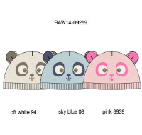 | http://housestyle.ru/upload/images/BAW14-09259$0800_1.jpg | 98.00 | 1 |  | 0.00
Брюки | BBS11-15508 | FOX (Израиль) | Китай | 615600-200-3-6, 3-6, Черный | хлопок 100% | 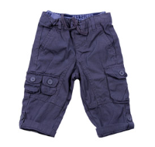 | http://housestyle.ru/upload/images/BBS11-15508$0200_1.jpg | 186.00 | 2 |  | 0.00
 | BBS11-15508 |  |  | 615600-200-6-12, 6-12, Черный | хлопок 100% |  |  | 186.00 | 1 |  | 0.00
Брюки | BBS11-15510 | FOX (Израиль) | Китай | 615800-9500-6-12, 6-12, кофейный | хлопок 100% | 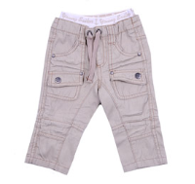 | http://housestyle.ru/upload/images/BBS11-15510$9500_1.jpg | 212.00 | 1 |  | 0.00
Бриджи | BBS11-19510 | FOX (Израиль) | Китай | 319614-1114-12-18, 12-18, Джинс | хлопок 100% | 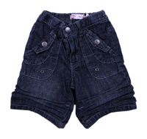 | http://housestyle.ru/upload/images/BBS11-19510$1114_1.jpg | 167.00 | 2 |  | 0.00
 | BBS11-19510 |  |  | 319614-1114-18-24, 18-24, Джинс | хлопок 100% |  |  | 167.00 | 2 |  | 0.00
 | BBS11-19510 |  |  | 319614-1114-2, 2, Джинс | хлопок 100% |  |  | 167.00 | 1 |  | 0.00
Брюки для мальчиков | BBS12-15503 | FOX (Израиль) | Китай | 615532-2400-6-12, 6-12, коричневый | 100% Хлопок | 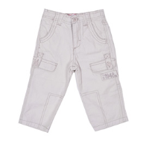 | http://housestyle.ru/upload/images/BBS12-15503$2400_1.jpg | 144.00 | 2 |  | 0.00
 | BBS12-15503 |  |  | 615532-9500-6-12, 6-12, кофейный | 100% Хлопок |  |  | 144.00 | 3 |  | 0.00
Брюки для мальчиков | BBS12-15506 | FOX (Израиль) | Китай | 615535-2300-12-18, 12-18, Хаки | 100% Хлопок | 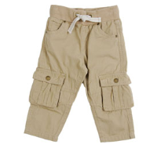 | http://housestyle.ru/upload/images/BBS12-15506$2300_1.jpg | 239.00 | 1 |  | 0.00
 | BBS12-15506 |  |  | 615535-2300-6-12, 6-12, Хаки | 100% Хлопок |  |  | 239.00 | 2 |  | 0.00
 | BBS12-15506 |  |  | 615535-6361-12-18, 12-18, Верблюжий | 100% Хлопок |  |  | 239.00 | 2 |  | 0.00
 | BBS12-15506 |  |  | 615535-6361-6-12, 6-12, Верблюжий | 100% Хлопок |  |  | 239.00 | 3 |  | 0.00
Футболка с коротким рукавом для мальчиков | BBS12-35503 | FOX (Израиль) | Китай | 335539-100-12-18, 12-18, Белый | 100% Хлопок | 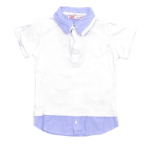 | http://housestyle.ru/upload/images/BBS12-35503$0100_1.jpg | 188.00 | 1 |  | 0.00
 | BBS12-35503 |  |  | 335539-100-18-24, 18-24, Белый | 100% Хлопок |  |  | 188.00 | 1 |  | 0.00
 | BBS12-35503 |  |  | 335539-100-6-12, 6-12, Белый | 100% Хлопок |  |  | 188.00 | 4 |  | 0.00
Брюки для мальчиков | BBS13-15502 | FOX (Израиль) | Китай | 615761-9500-6-12, 6-12, кофейный | 100% Хлопок | 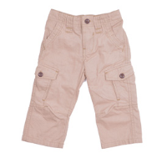 | http://housestyle.ru/upload/images/BBS13-15502$9500_1.jpg | 129.00 | 2 |  | 0.00
Шорты для мальчиков | BBS13-15511 | FOX (Израиль) | Китай | 315818-5700-6-12, 6-12, Темно-серый | 100% Хлопок | 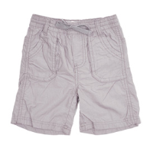 | http://housestyle.ru/upload/images/BBS13-15511$5700_1.jpg | 137.00 | 1 |  | 0.00
Футболка для мальчиков | BBS13-31501 | FOX (Израиль) | Китай | 338775-5200-6-12, 6-12, Красный | 100% Хлопок | 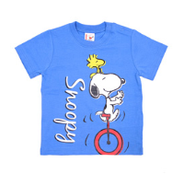 | http://housestyle.ru/upload/images/BBS13-31501$5200_1.jpg | 66.00 | 1 |  | 0.00
Футболка для мальчиков | BBS13-31503 | FOX (Израиль) | Бангладеш | 338777-3200-6-12, 6-12, персиковый | 100% Хлопок | 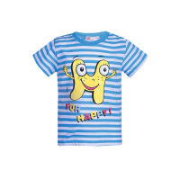 | http://housestyle.ru/upload/images/BBS13-31503$3200_1.jpg | 66.00 | 4 |  | 0.00
 | BBS13-31503 |  |  | 338777-6700-6-12, 6-12, Светло-Желтый | 100% Хлопок |  |  | 66.00 | 2 |  | 0.00
Брюки для мальчиков | BBS14-12505 | FOX (Израиль) | Китай | 612669-1114-3-6, 3-6, Джинсовый | 97% Хлопок, 3% Спандекс | 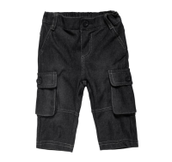 | http://housestyle.ru/upload/images/BBS14-12505$1114_1.jpg | 240.00 | 1 |  | 0.00
 | BBS14-12505 |  |  | 612669-1199-3-6, 3-6, Светло-джинсовый | 97% Хлопок, 3% Спандекс |  |  | 240.00 | 1 |  | 0.00
 | BBS14-12505 |  |  | 612669-1199-6-12, 6-12, Светло-джинсовый | 97% Хлопок, 3% Спандекс |  |  | 240.00 | 1 |  | 0.00
Шорты для мальчиков | BBS14-15501 | FOX (Израиль) | Китай | 315507-5700-6-12, 6-12, ТЕМНЫЙ СЕРЫЙ | 100% Хлопок | 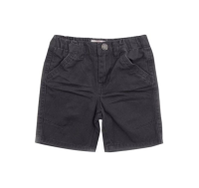 | http://housestyle.ru/upload/images/BBS14-15501$5700_1.jpg | 267.00 | 1 |  | 0.00
Шорты для мальчиков | BBS14-15505 | FOX (Израиль) | Китай | 315537-0200-3-6, 3-6, Черный | 100% Хлопок | 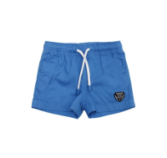 | http://housestyle.ru/upload/images/BBS14-15505$0200_1.jpg | 204.00 | 2 |  | 0.00
 | BBS14-15505 |  |  | 315537-0200-6-12, 6-12, Черный | 100% Хлопок |  |  | 204.00 | 1 |  | 0.00
 | BBS14-15505 |  |  | 315537-0900-3-6, 3-6, Королевский синий | 100% Хлопок |  |  | 204.00 | 1 |  | 0.00
 | BBS14-15505 |  |  | 315537-5500-3-6, 3-6, Темный сине-фиолетовый | 100% Хлопок |  |  | 204.00 | 1 |  | 0.00
 | BBS14-15505 |  |  | 315537-5700-3-6, 3-6, ТЕМНЫЙ СЕРЫЙ | 100% Хлопок |  |  | 204.00 | 2 |  | 0.00
Футболка для мальчиков | BBS14-31501 | FOX (Израиль) | Бангладеш | 338831-0100-3-6, 3-6, Белый | 100% Хлопок | 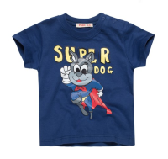 | http://housestyle.ru/upload/images/BBS14-31501$0100_1.jpg | 84.00 | 1 |  | 0.00
 | BBS14-31501 |  |  | 338831-1500-3-6, 3-6, Темный бирюзовый | 100% Хлопок |  |  | 84.00 | 1 |  | 0.00
 | BBS14-31501 |  |  | 338831-5200-3-6, 3-6, Красный | 100% Хлопок |  |  | 84.00 | 1 |  | 0.00
 | BBS14-31501 |  |  | 338831-5500-3-6, 3-6, Темный сине-фиолетовый | 100% Хлопок |  |  | 84.00 | 1 |  | 0.00
Футболка для мальчиков | BBS14-31502 | FOX (Израиль) | Бангладеш | 338832-0700-3-6, 3-6, темный меланж | 100% Хлопок | 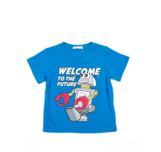 | http://housestyle.ru/upload/images/BBS14-31502$0700_1.jpg | 80.00 | 1 |  | 0.00
 | BBS14-31502 |  |  | 338832-1500-3-6, 3-6, Темный бирюзовый | 100% Хлопок |  |  | 80.00 | 1 |  | 0.00
Футболка для мальчиков | BBS14-31504 | FOX (Израиль) | Бангладеш | 338834-5200-3-6, 3-6, Красный | 100% Хлопок | 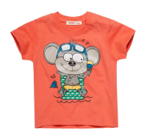 | http://housestyle.ru/upload/images/BBS14-31504$5200_1.jpg | 84.00 | 1 |  | 0.00
Футболка для мальчиков | BBS14-31511 | FOX (Израиль) | Бангладеш | 338844-3301-3-6, 3-6, Темный коралловый | 100% Хлопок | 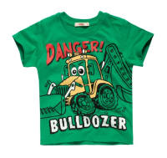 | http://housestyle.ru/upload/images/BBS14-31511$3301_1.jpg | 89.00 | 1 |  | 0.00
Рубашка с длинным рукавом для мальчиков | BBS14-35502 | FOX (Израиль) | Китай | 635509-0165-6-12, 6-12, Белый/Синий | 100% Хлопок |  | http://housestyle.ru/upload/images/BBS14-35502$0165_1.jpg | 225.00 | 1 |  | 0.00
 | BBS14-35502 |  |  | 635509-8600-12-18, 12-18, Светлый Красный | 100% Хлопок |  | http://housestyle.ru/upload/images/BBS14-35502$8600_1.jpg | 225.00 | 1 |  | 0.00
 | BBS14-35502 |  |  | 635509-8600-6-12, 6-12, Светлый Красный | 100% Хлопок |  |  | 225.00 | 1 |  | 0.00
Футболка для мальчиков | BBS14-37514 | FOX (Израиль) | Бангладеш | 337521-1114-3-6, 3-6, Джинсовый | 100% Хлопок | 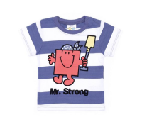 | http://housestyle.ru/upload/images/BBS14-37514$1114_1.jpg | 183.00 | 1 |  | 0.00
Майка для мальчиков | BBS14-47501 | FOX (Израиль) | Китай | 347528-3300-2, 2, Коралловый | 100% Хлопок | 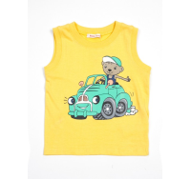 | http://housestyle.ru/upload/images/BBS14-47501$3300_1.jpg | 66.00 | 1 |  | 0.00
 | BBS14-47501 |  |  | 347528-5200-3-6, 3-6, Красный | 100% Хлопок |  |  | 66.00 | 2 |  | 0.00
 | BBS14-47501 |  |  | 347528-5200-6-12, 6-12, Красный | 100% Хлопок |  |  | 66.00 | 1 |  | 0.00
Шорты для мальчиков | BBS15-12505A | FOX (Израиль) | Китай | 312605-1158-12-18, 12-18, Серый Джинс | хлопок 100% | 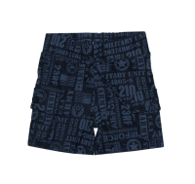 | http://housestyle.ru/upload/images/BBS15-12505A$1158_1.jpg | 431.00 | 1 |  | 0.00
 | BBS15-12505A |  |  | 312605-1158-18-24, 18-24, Серый Джинс | хлопок 100% |  |  | 431.00 | 3 |  | 0.00
 | BBS15-12505A |  |  | 312605-1158-2, 2, Серый Джинс | хлопок 100% |  |  | 431.00 | 1 |  | 0.00
 | BBS15-12505A |  |  | 312605-6361-18-24, 18-24, Песочный | хлопок 100% |  | http://housestyle.ru/upload/images/BBS15-12505A$6361_1.jpg | 431.00 | 1 |  | 0.00
 | BBS15-12505A |  |  | 312605-6361-2, 2, Песочный | хлопок 100% |  |  | 431.00 | 1 |  | 0.00
 | BBS15-12505A |  |  | 312605-8400-18-24, 18-24, Серо-зеленый | хлопок 100% |  | http://housestyle.ru/upload/images/BBS15-12505A$8400_1.jpg | 431.00 | 2 |  | 0.00
 | BBS15-12505A |  |  | 312605-8400-2, 2, Серо-зеленый | хлопок 100% |  |  | 431.00 | 1 |  | 0.00
 | BBS15-12505A |  |  | 312605-8400-3, 3, Серо-зеленый | хлопок 100% |  |  | 431.00 | 1 |  | 0.00
Футболка для мальчиков | BBS15-31504 | FOX (Израиль) | Китай | 338985-807-3-6, 3-6, Небесно-голубой меланж | хлопок 100% | 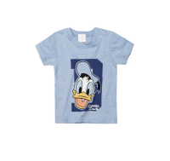 | http://housestyle.ru/upload/images/BBS15-31504$807_1.jpg | 210.00 | 1 |  | 0.00
Брюки | BBW12-15503U | FOX (Израиль) | Китай | 615816-2300-12-8, 12-18, Хаки | хлопок 100% | 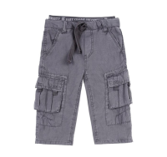 | http://housestyle.ru/upload/images/BBW12-15503U$2300_1.jpg | 176.00 | 1 |  | 0.00
 | BBW12-15503U |  |  | 615816-2300-6-12, 6-12, Хаки | хлопок 100% |  |  | 176.00 | 2 |  | 0.00
 | BBW12-15503U |  |  | 615816-5899-12-8, 12-18, Грязный серый | хлопок 100% |  |  | 176.00 | 1 |  | 0.00
 | BBW12-15503U |  |  | 615816-5899-6-12, 6-12, Грязный серый | хлопок 100% |  |  | 176.00 | 1 |  | 0.00
Брюки | BBW12-18502U | FOX (Израиль) | Китай | 618521-5700-6-12, 6-12, Темно-серый | Полиэстер 55%,Хлопок 45% | 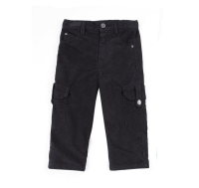 | http://housestyle.ru/upload/images/BBW12-18502U$5700_1.jpg | 357.00 | 3 |  | 0.00
Джинсы | BBW12-19502U | FOX (Израиль) | Китай | 619752-1114-6-12, 6-12, Джинс | Хлопок 100% |  | http://housestyle.ru/upload/images/BBW12-19502U$1114_1.jpg | 324.00 | 1 |  | 0.00
Брюки | BBW12-19503U | FOX (Израиль) | Китай | 619754-1197-18-4, 18-24, Черный Джинс | Хлопок 100% |  | http://housestyle.ru/upload/images/BBW12-19503U$1197_1.jpg | 372.00 | 1 |  | 0.00
 | BBW12-19503U |  |  | 619754-1197-6-12, 6-12, Черный Джинс | Хлопок 100% |  |  | 372.00 | 2 |  | 0.00
Рубашка | BBW12-35502 | FOX (Израиль) | Китай | 635619-100-6-12, 6-12, Белый | хлопок 100% |  | http://housestyle.ru/upload/images/BBW12-35502$0100_1.jpg | 167.00 | 2 |  | 0.00
Брюки | BBW13-12501 | FOX (Израиль) | Китай | 612640-5700-6-12, 6-12, Темно-серый | 70% Хлопок,25% Полиэстер,5% Спандекс |  | http://housestyle.ru/upload/images/BBW13-12501$5700_1.jpg | 90.00 | 2 |  | 0.00
Брюки | BBW13-18501 | FOX (Израиль) | Китай | 618519-6300-6-12, 6-12, коричневый | 100% Хлопок |  | http://housestyle.ru/upload/images/BBW13-18501$6300_1.jpg | 233.00 | 1 |  | 0.00
Футболка с длинным рукавом | BBW13-31506U | FOX (Израиль) | Китай | 637847-100-12-18, 12-18, Белый | 100% Хлопок |  | http://housestyle.ru/upload/images/BBW13-31506U$0100_1.jpg | 65.00 | 2 |  | 0.00
 | BBW13-31506U |  |  | 637847-100-3-6, 3-6, Белый | 100% Хлопок |  |  | 65.00 | 1 |  | 0.00
 | BBW13-31506U |  |  | 637847-100-6-12, 6-12, Белый | 100% Хлопок |  |  | 65.00 | 2 |  | 0.00
 | BBW13-31506U |  |  | 637847-700-3-6, 3-6, темный меланж | 100% Хлопок |  |  | 65.00 | 1 |  | 0.00
 | BBW13-31506U |  |  | 637847-5700-3-6, 3-6, Серый | 100% Хлопок |  |  | 65.00 | 2 |  | 0.00
Брюки для мальчиков | BBW14-12506 | FOX (Израиль) | Китай | 612525-1500-3-6, 3-6, Темный бирюзовый | 100% Хлопок |  | http://housestyle.ru/upload/images/BBW14-12506$1500_1.jpg | 104.00 | 1 |  | 0.00
Брюки для мальчиков | BBW14-12510 | FOX (Израиль) | Китай | 612661-5700-12-18, 12-18, Темно-серый джинс | 70% Хлопок, 25% Полиэстер, 5% Спандекс |  | http://housestyle.ru/upload/images/BBW14-12510$5700_1.jpg | 141.00 | 2 |  | 0.00
 | BBW14-12510 |  |  | 612661-5700-18-24, 18-24, Темно-серый джинс | 70% Хлопок, 25% Полиэстер, 5% Спандекс |  |  | 141.00 | 1 |  | 0.00
Брюки | BBW14-14501 | FOX (Израиль) | Китай | 612520-1500-3-6, 3-6, темно-бирюзовый | 100% Полиэстер |  | http://housestyle.ru/upload/images/BBW14-14501$1500_1.jpg | 81.00 | 1 |  | 0.00
Брюки | BBW14-14502 | FOX (Израиль) | Бангладеш | 614501-1100-3-6, 3-6, Бензиновый | 100% Полиэстер |  | http://housestyle.ru/upload/images/BBW14-14502$1100_1.jpg | 107.00 | 2 |  | 0.00
 | BBW14-14502 |  |  | 614501-6500-3-6, 3-6, Голубой | 100% Полиэстер |  |  | 107.00 | 1 |  | 0.00
 | BBW14-14502 |  |  | 614501-8200-3-6, 3-6, Темно-серый | 100% Полиэстер |  |  | 107.00 | 1 |  | 0.00
Брюки для мальчиков | BBW14-15501 | FOX (Израиль) | Бангладеш | 615504-1100-3-6, 3-6, сине-фиолетовый | 100% Хлопок |  | http://housestyle.ru/upload/images/BBW14-15501$1100_1.jpg | 183.00 | 1 |  | 0.00
Джемпер для мальчиков | BBW14-33507B | FOX (Израиль) | Китай | 633524-4400-18-24, 18-24, Пурпурный | 100% Хлопок |  | http://housestyle.ru/upload/images/BBW14-33507B$4400_1.jpg | 218.00 | 2 |  | 0.00
 | BBW14-33507B |  |  | 633524-4400-2, 2, Пурпурный | 100% Хлопок |  |  | 218.00 | 1 |  | 0.00
 | BBW14-33507B |  |  | 633524-4400-3-6, 3-6, Пурпурный | 100% Хлопок |  |  | 218.00 | 2 |  | 0.00
 | BBW14-33507B |  |  | 633524-4400-6-12, 6-12, Пурпурный | 100% Хлопок |  |  | 218.00 | 1 |  | 0.00
Джемпер для мальчиков | BBW14-33508 | FOX (Израиль) | Китай | 633516-700-3-6, 3-6, серый меланж | 100% Хлопок |  | http://housestyle.ru/upload/images/BBW14-33508$0700_1.jpg | 126.00 | 1 |  | 0.00
 | BBW14-33508 |  |  | 633516-1800-3-6, 3-6, Бледно-зеленый | 100% Хлопок |  |  | 126.00 | 1 |  | 0.00
 | BBW14-33508 |  |  | 633516-5200-3-6, 3-6, Темно-красный | 100% Хлопок |  |  | 126.00 | 1 |  | 0.00
 | BBW14-33508 |  |  | 633516-6500-3-6, 3-6, Голубой | 100% Хлопок |  |  | 126.00 | 1 |  | 0.00
 | BBW14-33508 |  |  | 633516-9400-3-6, 3-6, Молочно-белый | 100% Хлопок |  |  | 126.00 | 1 |  | 0.00
Толстовка для мальчиков | BBW14-36503 | FOX (Израиль) | Китай | 632509-900-3-6, 3-6, Королевский синий | 80% Хлопок, 20% Полиэстер |  | http://housestyle.ru/upload/images/BBW14-36503$0900_1.jpg | 107.00 | 1 |  | 0.00
Толстовка для мальчиков | BBW14-36504 | FOX (Израиль) | Китай | 632514-1000-3-6, 3-6, Темно-синий | 80% Хлопок, 20% Полиэстер |  | http://housestyle.ru/upload/images/BBW14-36504$1000_1.jpg | 107.00 | 1 |  | 0.00
 | BBW14-36504 |  |  | 632514-9996-3-6, 3-6, Зеленый | 80% Хлопок, 20% Полиэстер |  |  | 107.00 | 1 |  | 0.00
Джинсы для мальчиков | BBW15-19502A | FOX (Израиль) | Бангладеш | 619803-1114-2, 2, Джинсовый | 100% Хлопок |  | http://housestyle.ru/upload/images/BBW15-19502A$1114_1.jpg | 242.00 | 1 |  | 0.00
Джемпер для мальчиков | BBW15-33504 | FOX (Израиль) | Китай | 633684-3300-6-12, 6-12, Коралловый | 100% Хлопок |  | http://housestyle.ru/upload/images/BBW15-33504$3300_1.jpg | 260.00 | 1 |  | 0.00
 | BBW15-33504 |  |  | 633684-4400-2, 2, Светло-пурпурный | 100% Хлопок |  |  | 260.00 | 1 |  | 0.00
Жилет для мальчиков | BBW15-43501 | FOX (Израиль) | Китай | 343550-5500-2, 2, Темный сине-фиолетовый | 100% Хлопок |  | http://housestyle.ru/upload/images/BBW15-43501$5500_1.jpg | 167.00 | 1 |  | 0.00
Куртка для мальчиков | BBW15-60503 | FOX (Израиль) | Китай | 666612-5100-6-12, 6-12, Бордовый | верх: 100% полиэстер, подкладка: 100% полиэстер, наполнитель: 100% полиэстер |  | http://housestyle.ru/upload/images/BBW15-60503$5100_1.jpg | 456.00 | 1 |  | 0.00
 | BBW15-60503 |  |  | 666612-5500-12-18, 12-18, Темный сине-фиолетовый | верх: 100% полиэстер, подкладка: 100% полиэстер, наполнитель: 100% полиэстер |  | http://housestyle.ru/upload/images/BBW15-60503$5500_1.jpg | 456.00 | 1 |  | 0.00
 | BBW15-60503 |  |  | 666612-5500-6-12, 6-12, Темный сине-фиолетовый | верх: 100% полиэстер, подкладка: 100% полиэстер, наполнитель: 100% полиэстер |  |  | 456.00 | 1 |  | 0.00
 | BBW15-60503 |  |  | 666612-5700-12-18, 12-18, ТЕМНЫЙ СЕРЫЙ | верх: 100% полиэстер, подкладка: 100% полиэстер, наполнитель: 100% полиэстер |  | http://housestyle.ru/upload/images/BBW15-60503$5700_1.jpg | 456.00 | 1 |  | 0.00
 | BBW15-60503 |  |  | 666612-5700-6-12, 6-12, ТЕМНЫЙ СЕРЫЙ | верх: 100% полиэстер, подкладка: 100% полиэстер, наполнитель: 100% полиэстер |  |  | 456.00 | 1 |  | 0.00
Брюки | BBW16-16501 | FOX (Израиль) | Китай | 612705-2500-18-24, 18-24, фуксия | 60%Хлопок, 40%Полиэстер |  | http://housestyle.ru/upload/images/BBW16-16501$2500_1.jpg | 159.00 | 2 |  | 0.00
 | BBW16-16501 |  |  | 612705-2500-3, 3, фуксия | 60%Хлопок, 40%Полиэстер |  |  | 159.00 | 1 |  | 0.00
 | BBW16-16501 |  |  | 612705-3900-18-24, 18-24, Розово-лиловый | 60%Хлопок, 40%Полиэстер |  | http://housestyle.ru/upload/images/BBW16-16501$3900_1.jpg | 159.00 | 1 |  | 0.00
 | BBW16-16501 |  |  | 612705-4400-2, 2, Пурпурный | 60%Хлопок, 40%Полиэстер |  | http://housestyle.ru/upload/images/BBW16-16501$4400_1.jpg | 159.00 | 1 |  | 0.00
 | BBW16-16501 |  |  | 612705-500-3, 3, Серый Меланж | 60%Хлопок, 40%Полиэстер |  | http://housestyle.ru/upload/images/BBW16-16501$500_1.jpg | 159.00 | 1 |  | 0.00
 | BBW16-16501 |  |  | 612705-600-12-18, 12-18, Черный меланж | 60%Хлопок, 40%Полиэстер |  | http://housestyle.ru/upload/images/BBW16-16501$600_1.jpg | 159.00 | 1 |  | 0.00
 | BBW16-16501 |  |  | 612705-600-18-24, 18-24, Черный меланж | 60%Хлопок, 40%Полиэстер |  |  | 159.00 | 2 |  | 0.00
 | BBW16-16501 |  |  | 612705-9700-12-18, 12-18, Синий меланж | 60%Хлопок, 40%Полиэстер |  | http://housestyle.ru/upload/images/BBW16-16501$9700_1.jpg | 159.00 | 1 |  | 0.00
 | BBW16-16501 |  |  | 612705-9700-2, 2, Синий меланж | 60%Хлопок, 40%Полиэстер |  |  | 159.00 | 1 |  | 0.00
Брюки для мальчиков | BBW16-16502 | FOX (Израиль) | Китай | 612706-752-6-12, 6-12, красный меланж | 60%Хлопок, 40%Полиэстер |  | http://housestyle.ru/upload/images/BBW16-16502$752_1.jpg | 159.00 | 1 |  | 0.00
Брюки для мальчиков | BBW16-19501 | FOX (Израиль) | Китай | 619526-1000-12-18, 12-18, Синий | 97%хлопок, 3%спандекс |  | http://housestyle.ru/upload/images/BBW16-19501$1000_1.jpg | 317.00 | 1 |  | 0.00
...

